Ficha Técnica
PLANILLA DE DATOS GARANTIZADOS |  |  |  |  | 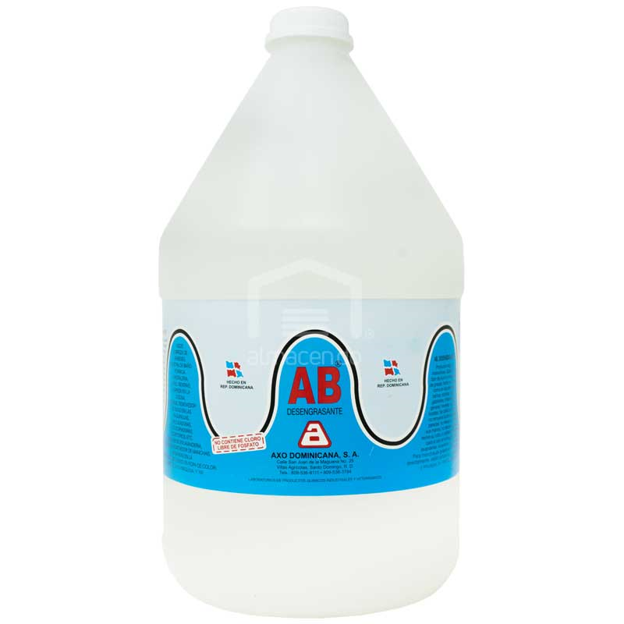

DESENGRASANTE |  |  |  |  | CÓDIGO | 2005307
 |  |  |  |  | FECHA REVISIÓN | 2019-10-15
 |  |  |  |  | ÁREA ESPECIALISTA: Servicios Generales

DESCRIPCIÓN SAP: DESENGRASANTE
ITEM | DATOS | UNIDAD | PEDIDO | OFRECIDO |  | COMPROBACIÓN Y MEDICIÓN | COMENTARIO
1 | Empresa proveedora | … | (*)
2 | Fabricante | … | (*)
3 | Marca | … | (**)
4 | Modelo | … | (*)
5 | País de origen | … | (*)
6 | Norma de fabricación y ensayos | … | N/A
7 | Embalaje | … | CAJAS QUE NO EXCEDAN PESO DE 60 LIBRAS
8 | Garantía |  | N/A
9 | Tipo | … | DESENGRASANTE
10 | Producto | … | 100% biodegradable
11 | Concentrado | … | Si
12 | Tóxico | … | No
13 | Abrasivo | … | No
14 | Inflamable | … | No
15 | Ideal para retirar cualquier tipo de grasa | … | Si
16 | Incoloro | … | Si
17 | Totalmente soluble en agua | … | Si
18 | Irritante | … | No
19 | Presentación | gal | 1
20 | Libre de fosfato | … | Si
21 | Contiene cloro | … | No
22 | Presentacion de Muestra | (Si / No) | NO
(*) A indicar por el oferente
(**) Timbrado en el material en alto o bajo relieve
 | 
 |  |  |  |  | Fecha de la oferta

 | Patricia Carolina Reyes De Los Angeles |  |  |  | Nombre y firma del oferente
 | Gerente De Servicios Generales
COMENTARIOS:
1- Este material cumplirá con todas las indicaciones detalladas en la especificación técnica correspondiente. 2- En caso de haber una solicitud adicional por parte de La Distribuidora o que el Fabricante entienda deba entregar información adicional, para la correcta evaluación de la propuesta, se deberá hacer por escrito y anexado a esta planilla de Datos Garantizados.

